상품제안서
엠보 노트북 서류가방 15.6인치 | 상품코드: S47702

 |  |  |  |  |  |  | 02-713-8555 | www.synergygift.co.kr
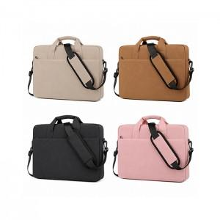

【상세/제작정보】

【인쇄/포장옵션】 | 실크, DTF컬러인쇄 / OPP(비닐)

【공급단가】 | 수량 | 50~ | 100~ | 300~ | 1,000~ | 3,000~
*VAT별도 | 단가 | 15,870원 | 15,370원 | 14,620원 | 14,250원 | 14,000원

【상품 URL】 | https://www.synergygift.co.kr:443/src/goods_detail.php?gdno=47702

